Listado de provedores Aprobados
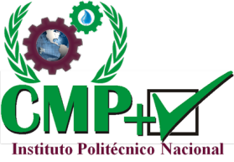
INSTITUTO POLITECNICO NACIONAL
CENTRO MEXICANO PARA LA PRODUCCION MAS LIMPIA
 |  |  |  |  |  |  |  |  |  |  |  |  |  |  |  |  |  |  | 86-100 |  | Muy bueno
 |  | LISTADO DE CALIFICACIÓN DE PROVEEDORES DE BIENES Y SERVICIOS |  |  |  |  |  |  |  |  |  |  |  |  |  |  |  |  | 71-85 |  | Bueno
 |  |  |  |  |  |  |  |  |  |  |  |  |  |  |  |  |  |  | 61-70 |  | Regular
 |  |  |  |  |  |  |  |  |  |  |  |  |  |  |  |  |  |  | 0-60 |  | Malo

 |  |  |  |  |  |  |  |  | Fecha de evaluacion:
No. | Nombre del contacto | Razón Social o Nombre Comercial | Registro ante IPN | CALIDAD |  |  | PLAZOS |  |  | CUMPLIMIENTO |  |  | FORMA DE PAGO |  |  | ADAPTIBILIDAD |  |  | AMBIENTALES |  |  | Resultado
 |  |  |  | 20% | 15% | 0% | 20% | 15% | 0% | 10% | 5% | 0% | 20% | 10% | 0% | 15% | 10% | 0% | 15% | 10% | 0%
1
2
3
4
5
6
7
8
9
10
11
12
13
14
15

 |  |  |  |  |  |  |  |  |  |  |  |  |  |  |  |  |  | F-JA-L_PROOV

